Tabelle1
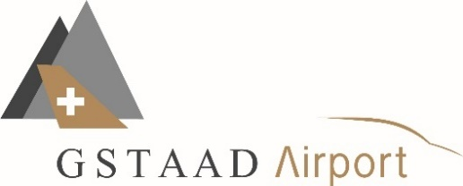
Gesuch Drohnenflug innerhalb des 5km Radius von LSGK für Drohnen mit einem Gewicht von 250gramm und mehr

Allgemeine Auflagen für eine Ausnahmebewilligung für Drohnen
Einhaltung der gesetzlichen Auflagen
https://www.bazl.admin.ch/bazl/de/home/drohnen/open.html

Einhaltung des Verhaltens - Kodes des schweizerischen Verbandes ziviler Drohnen
Bewilligungen werden nur an Drohnenpiloten mit einer Lizenz der Stufe UNO oder vergleichbar vergeben
https://www.drohnenverband.ch/de/

Bewilligungen werden nur vergeben, wenn keine alternativen Möglichkeiten für die Aufnahmen bestehen

Bewilligt wird maximal eine Flughöhe von 120m AGL, abhängig von Ort- und Zeitpunkt (s. Anhang)

Anmeldung minimum 48h im Voraus per Mail an: |  |  |  | info@gstaad-airport.ch

Bewilligungsantrag

Name, Vorname Pilot
Lizenz Nr.
Firma
Mobil Nummer
E-Mail Adresse

Flugdatum
Flugzeit von xx Uhr bis xx Uhr
Fluggebiet (s. auch Anhang)
Beschreibung

Bewilligung
Eine Bewilligung kostet CHF 500.- (inkl. MwSt.) und ist vor dem Flug im C-Office am Gstaad Airport zu bezahlen.

Die Auflagen der Bewilligung sind jederzeit einzuhalten.

Die Gstaad Airport AG empfielt das passive Mithören der Platzfrequenz LSGK (119.430 MHz).

Flugzeug haben stets Vortritt. Die Drohne muss unverzüglich gelandet werden.

Die Bewilligung betrifft nur die Nutzung des Luftraums und enthält keine Bewilligungen von Gemeinden,
Grundeigentümern, oder Privatpersonen. Diese sind durch den Piloten separat einzuholen.

Gstaad Airport AG behält sich das Recht vor, bewilligte Aktivitäten jederzeit zu unterbrechen, abzubrechen
oder zusätzliche Auflagen und Einschränkungen aufzuerlegen. Dazu muss der Drohnenpilot jederzeit
telefonisch erreichbar sein.

Der Pilot bestätigt mit seiner Unterschrift die gesetzlichen Auflagen des BAZL zu erfüllen. Die Bewilligung muss bei einer Kontrolle jederzeit vorgewiesen werden können.

Bezahlt: | Credit Card | Datum: | Gstaad Airport AG | Drohnen Pilot
 | Cash

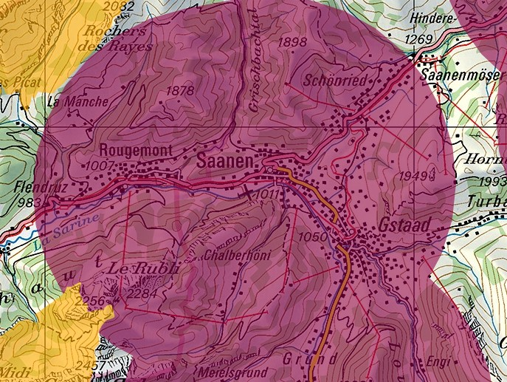
ANHANG
 |  |  |  |  | Drohnen-Flugverbotszone
 |  |  |  |  | 5km Radius LSGK. Flüge für
 |  |  |  |  | Drohnen von 250 gramm und
 |  |  |  |  | mehr sind nur mit Ausnahme-
 |  |  |  |  | bewilligung erlaubt.
 |  |  |  |  | Bitte geben Sie den Ort des
 |  |  |  |  | Drohnenflugs an, indem Sie
 |  |  |  |  | den grünen Punkt auf die
 |  |  |  |  | Karte ziehen.

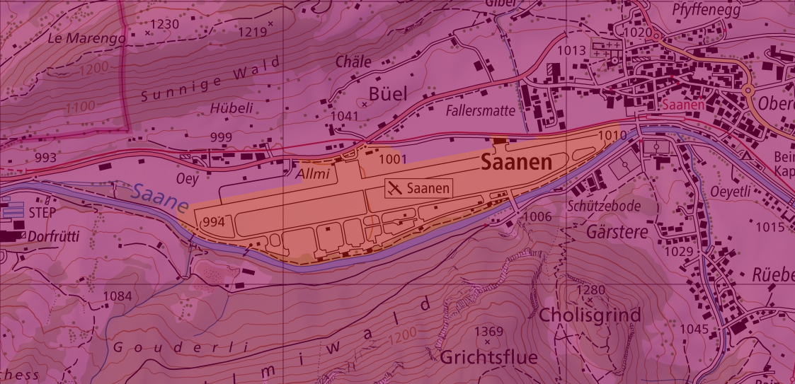
 |  |  |  |  | Gelbe Zone (Flugplatzperimeter) Drohnenflüge sind verboten.

 |  |  |  |  | Falls der Ort des Drohnenfluges in unmittelbarer Nähe der gelb markierten Zone liegt, geben Sie hier bitte ebenfalls den Ort des Drohnenfluges an, indem Sie den grünen Punkt auf die Karte ziehen.

Gelbe Zone: Drohnenflüge sind verboten. Ungeachtet des gewichtes der Drohne

Innerhalb des 5km-Radius von LSGK jedoch ausserhalb der gelben Zone ist eine maximale Drohnen-Flughöhe von 120m AGL erlaubt.
Flüge mit Drohnen über 120m AGL benötigen eine Bewilligung vom BAZL (nicht vom Airport)

